상품제안서
이노젠 듀얼 LED 고속충전 보조배터리10,000mAh | 상품코드: S45868

 |  |  |  |  |  |  | 02-713-8555 | www.synergygift.co.kr
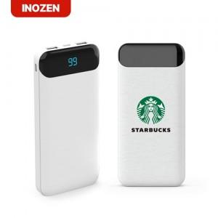 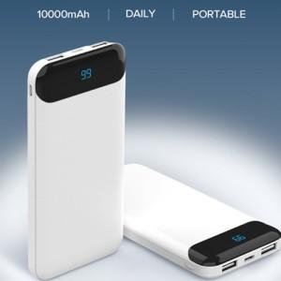 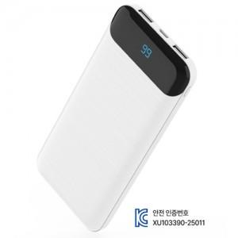

【상세/제작정보】 | 구성품 : 본체 1p , USB A to C 케이블 1P<br>인증번호 : XU103390-25011<br>인쇄사이즈 : 레이저 40x 30 mm 칼라 40 x 80 mm

【인쇄/포장옵션】 | 레이저, 풀칼라 / 포장지포장

【공급단가】 | 수량 | 30~ | 100~ | 300~ | 1,000~ | 3,000~
*VAT별도 | 단가 | 9,100원 | 8,650원 | 8,300원 | 7,950원 | 7,800원

【상품 URL】 | https://www.synergygift.co.kr:443/src/goods_detail.php?gdno=45868

